說明
特別注意：
在清冊填寫完後，本試算表可協助批次列印出要黏貼的作品標籤。
以下為使用步驟：

步驟 1、至「作品清冊」工作表上，依照範例填寫基本資料。
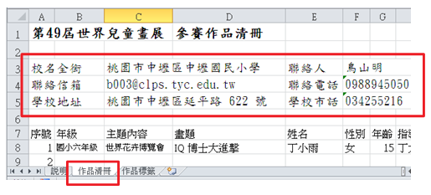
步驟 2、填寫學生名單時，從下拉清單中選取年級別及主題內容別。
填寫時注意先以「年級」，再以「主題內容」為篩選依序填寫。
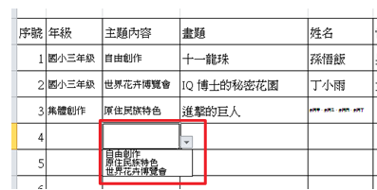
步驟 3、完成清冊後，可至「作品標籤」工作表上，準備列印標籤。
工作表中，表單的儲存格內容是依清冊內容帶入，不需手動填寫。
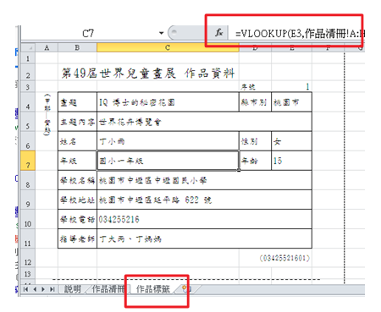
步驟 4、在標籤上填入序號，標籤中就會自動帶入對應的內容，接著只要列印（Ctrl + P）即完成。
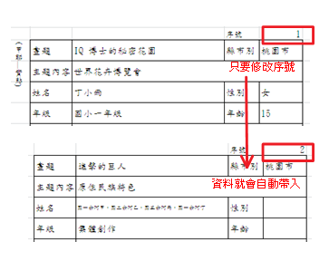

其他注意事項：
表格不足請自行增列序號。
報名時，請將填寫完成的檔案寄回。檔案名稱為「世界兒童畫展參賽作品清冊+校名」。
交件時，亦需列印作品清冊，作品請協助以清冊名單順序排列以便查驗。

報名資料寄送信箱 | b003@clps.tyc.edu.tw
報名截止日 | 4月12日16:00 前
交件地點 | 中壢國小訓導處（中壢區延平路622號）
交件日期 | 108 年 4 月15、16、17日，共三日（每日上午 08:00 至下午 16:00）。

作品標籤
(甲聯—實貼)
第50屆世界兒童畫展 作品資料
 |  | 序號 | 1
畫題 | 0 | 縣市別 | 桃園市
主題內容 | 0
姓名 | 0 | 性別
年級 | 0 | 年齡
學校名稱 | 0
學校地址 | 0
學校電話 | 0
指導老師 | 0
 |  |  | (001)

(乙聯—浮貼)
第50屆世界兒童畫展 作品資料
 |  | 序號 | 1
畫題 | 0 | 縣市別 | 桃園市
主題內容 | 0
姓名 | 0 | 性別
年級 | 0 | 年齡
學校名稱 | 0
學校地址 | 0
學校電話 | 0
指導老師 | 0
 |  |  | (001)

